المؤشرات الكلية

سوق العراق للاوراق المالية
جلسة الاحد 2026/9/13 |  |  |  | تقرير أسعار الأسهم المتداولة لسوق العراق للأوراق المالية
الجلسة (160)
الاسهم المتداولة المدرجة و OTC |  |  | 221,417,082 |  |  | قيمة الأسهم المتداولة المدرجة و OTC |  | 370,206,863 |  |  | صفقات الشركات المدرجة وOTC | 691
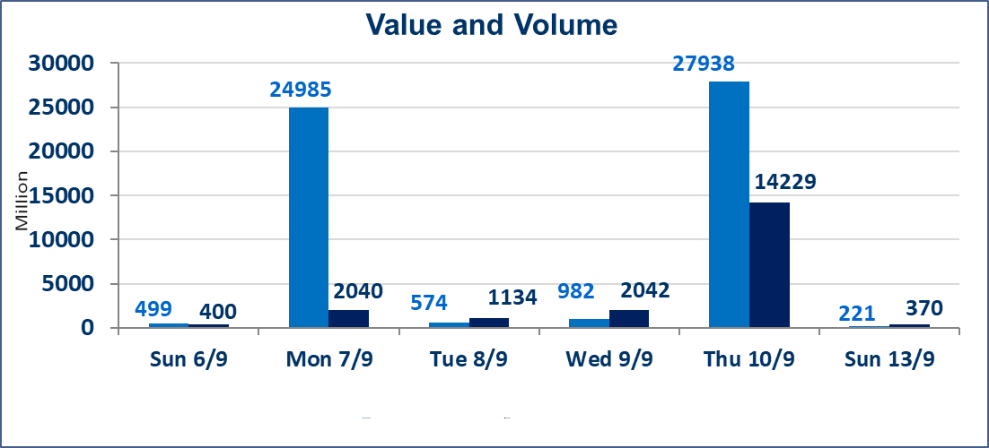
المؤشر60 ISX اليوم | 974.29 |  | نقطة |  |  | المؤشر15 ISX اليوم | 1231.31 | نقطة
المؤشر 60 ISX السابق | 978.73 |  | نقطة |  |  | المؤشر 15 ISX السابق | 1231.23 | نقطة
نسبة التغير | -0.45 |  | % |  |  | نسبة التغير | 0.01 | %
عدد النقاط | -4.44 |  | نقطة |  |  | عدد النقاط | 0.08 | نقطة

الشركات المدرجة | 103 | OTC | 22 | 125 |  | الشركات غير المتداولة المدرجة | 47 | OTC | 21 | 68
الشركات المتداولة | 45 | OTC | 1 | 46 |  | الشركات المرتفعة |  |  | 5
شركات الهيئة العامة |  |  |  | 2 |  | الشركات المنخفضة |  |  | 23
الموقوفة بقرار من هيأة الأوراق المالية |  |  |  | 9
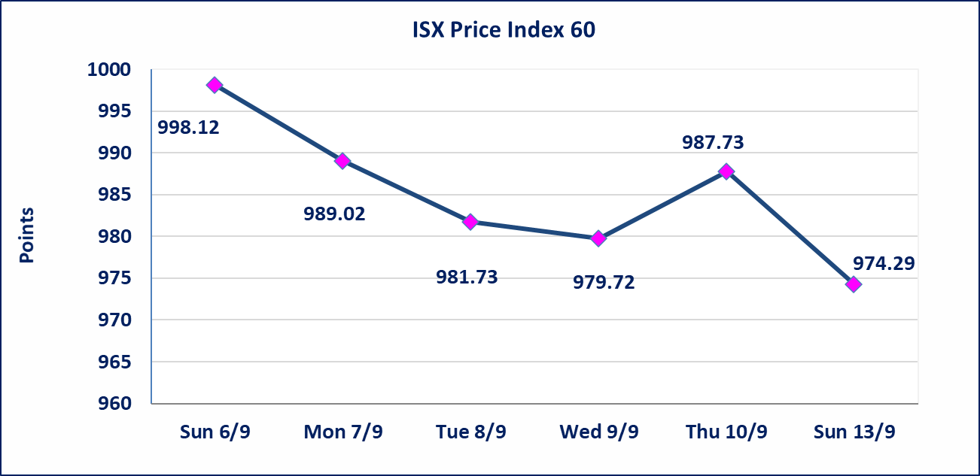
 |  |  |  |  |  | 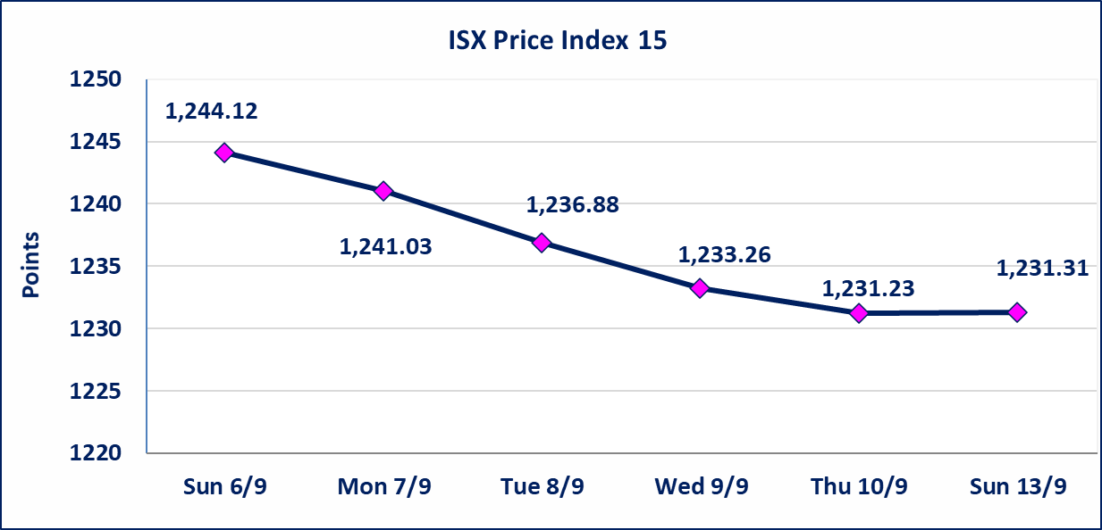
سندات الوطنية - الاصدارية الثانية فئة(500000,1000000) | ايقاف التداول على سندات الوطنية الاصدارية الثانية فئة (500000)و(1000000) دينار إعتباراً من جلسة الثلاثاء 2026/9/15 لقرب استحقاق الفائدة نصف سنوية وسيتم اعادة التداول اعتبارا من جلسة الاحد 202026/9/20.
الحمراء للتامين (NHAM) | اجابة الشركة بان وجود زيادة راس المال اي زيادة 15 مليار دينار وليصبح راس المال الشركة الكامل 40 مليار دينار بدلا من 25 مليار دينار وعليه لاتوجد اي حدث جوهرية أدت إلى انخفاض سعر السهم لجلستين بكامل حدود نسبة التغير لجسلتي 9/9 و 2026/9/10.
مصرف الطيف الاسلامي (BTIB) | إيقاف التداول على أسهم الشركة إعتباراً من جلسة الخميس الموافق 2026/9/3 إستناداً إلى قرار هيأة الاوراق المالية المرقم 297/2 في 2026/9/3.
الاتحاد الدولية للتأمين (NUNI) | البدء بعمليات ايداع شهادات اسهم المساهمين لشركة الاتحاد الدولية للتأمين إعتباراً من جلسة الاحد الموافق 2026/9/13 وسيتم اطلاق التداول إعتباراً من جلسة الاحد 2026/10/4 بعد ايداع 5% من رأس المال او بعد مرور (21) يوم من تاريخ بدء الايداع في منصة الشركات غير المدرجة ISX-OTC.
الخير للتأمين (NKHA) | البدء بعمليات ايداع شهادات اسهم المساهمين لشركة الخير للتأمين إعتباراً من جلسة الثلاثاء الموافق 2026/9/1 وسيتم اطلاق التداول إعتباراً من جلسة الثلاثاء 2026/9/22 بعد ايداع 5% من رأس المال او بعد مرور (21) يوم من تاريخ بدء الايداع في منصة الشركات غير المدرجة ISX-OTC.
الوطنية للصناعات الغذائية (INFF) | تم البدء بعمليات ايداع شهادات اسهم المساهمين للشركة الوطنية للصناعات الغذائية إعتباراً من جلسة الاحد 2026/5/24 وسيتم اطلاق التداول لحين اكمال انتهاء الاجراءات في مركز الايداع في منصة الشركات غير المدرجة ISX-OTC.
الحد الأعلى والادنى للتغير في السعر | نسبة التغير الحدود الدنيا للحركة السعرية للاسهم من (5% الى 10%) والحدود العليا من(10% الى 25%)في كافة المنصات ماعدا منصة OTC.
Web site : www.isx-iq.net E-mail : info-isx@isx-iq.net |  |  |  |  | 07834000034 - 07711211522 : ص . ب :3607 العلوية الهاتف |  |  |  |  |  | بغداد /الكرادة/ قرب المسرح الوطني /مجاور مصرف الخليج التجاري

نسبة التغير
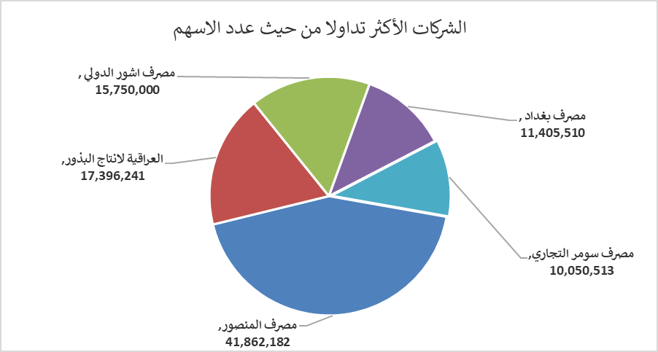
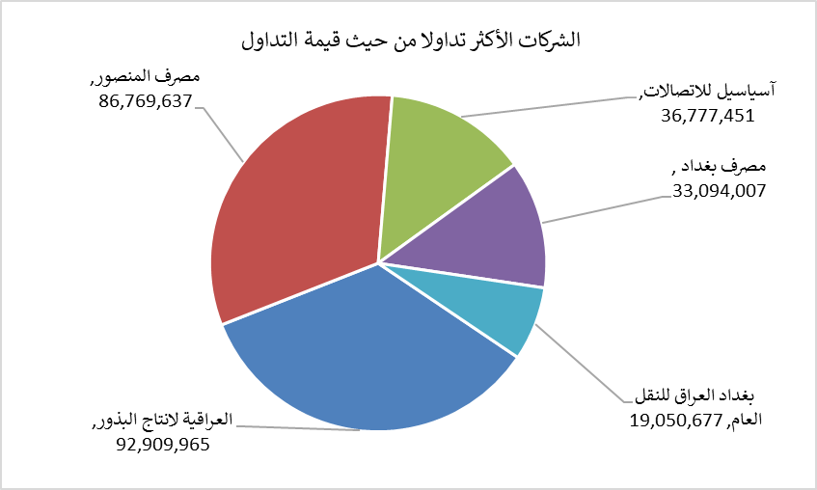
الشركات الأكثر ارتفاعاً وانخفاضاً

نسبة التغير لاسعار الاغلاق الاكثر ارتفاعاً |  |  |  | نسبة التغير لاسعار الاغلاق الاكثر انخفاضاً
اسم الشركة | اغلاق | التغير(%) | الاسهم المتداولة | اسم الشركة | اغلاق | التغير (%) | الاسهم المتداولة
مصرف القرطاس الاسلامي | 1.040 | 4.00 | 500,000 | مصرف كوردستان الدولي الاسلامي | 1.060 | -9.40 | 25,000
مصرف العراقي الاسلامي | 0.960 | 1.05 | 6,366,797 | مصرف عبر العراق للاستثمار | 0.250 | -7.41 | 5,892
الخاتم للاتصالات | 3.840 | 0.79 | 107,837 | المدينة السياحية لسد الموصل | 13.000 | -7.14 | 900,000
آسياسيل للاتصالات | 15.570 | 0.65 | 2,354,177 | مصرف الدولي الاسلامي | 0.130 | -7.14 | 2,300,000
فندق بغداد | 12.240 | 0.25 | 64,000 | مصرف الموصل للتنمية | 0.130 | -7.14 | 10,000,000

الشركات الاكثر نشاطا حسب الاسهم المتداولة (حجم التداول) |  |  |  | الشركات الاكثر نشاطا حسب القيمة المتداولة
اسم الشركة | اغلاق | التغير(%) | الاسهم المتداولة | اسم الشركة | اغلاق | التغير (%) | القيمة المتداولة
مصرف المنصور | 2.070 | -0.96 | 41,862,182 | العراقية لانتاج البذور | 5.340 | -0.93 | 92,909,965
العراقية لانتاج البذور | 5.340 | -0.93 | 17,396,241 | مصرف المنصور | 2.070 | -0.96 | 86,769,637
مصرف اشور الدولي | 0.310 | -3.12 | 15,750,000 | آسياسيل للاتصالات | 15.570 | 0.65 | 36,777,451
مصرف بغداد | 2.900 | -0.34 | 11,405,510 | مصرف بغداد | 2.900 | -0.34 | 33,094,007
مصرف سومر التجاري | 0.210 | -4.55 | 10,050,513 | بغداد العراق للنقل العام | 20.050 | -1.04 | 19,050,677

